理论知识
膨胀、腐蚀属于形态学的操作, 简单来说就是基于形状的一系列图像处理操作
膨胀腐蚀是基于高亮部分(白色)操作的, 膨胀是対高亮部分进行膨胀, 类似“领域扩张”, 腐蚀是高亮部分被腐蚀, 类似“领域被蚕食”
膨胀腐蚀的应用和功能: 消除噪声 分割独立元素或连接相邻元素 寻找图像中的明显极大值、极小值区域 求图像的梯度
其他形态学算法: 开运算、闭运算 顶帽变换、黑帽变换、边界提取、形态学平滑、形态学梯度
礼/顶帽运算
原始图像减去开运算图像，礼帽运算可以获取噪声信息，或者得到比原始图像的边缘更亮的边缘信息。
原图像−开运算结果
黑帽运算
用闭运算图像减去原始图像，能获取图像内部的小孔，或者前景色中的小黑点，
或者得到比原始图像的边缘更暗的边缘
部分。闭运算-原图像结果
集合A的边界表示为 ，它可以通过先由B对A腐蚀，而后用A减去腐蚀得到。即：
这里B是一个适当的结构元素。图3说明了边界提取的机理。这幅图像显示了一个简单的二值对象、一个结构元素B和使用式 的结果。尽管图3中显示的结构元素是最常用的结构元素之一，但它绝对不是惟一的。例如，使用由1组成的5×5大小的结构元素将得到2到3个像素宽的边界。
形态学梯度的作用是使输入图像中灰度级的跃变更为急剧。
形态平滑，使用开运算和闭运算做形态平滑，循环执行开运算-闭运算-开运算操作，交替顺序，不断增大的结构元素来执行开-闭滤波。利用形态学开运算和闭运算可以实现图像的形态学平滑（也可以称之为图像除噪）处理，想象一下，假如有一块高低不平的田地，为了使这块平整这块土地，你需要挖掉高处的土，填到田地的低洼处，而闭运算就相当于挖掉高处的土，开运算就相当于将在高处挖掉的图填至低处。所以，按照这个原理，利用开运算和闭运算就可以实现图像的平滑，

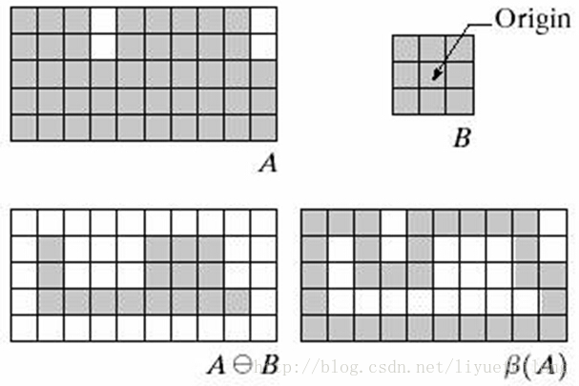

形态学梯度，膨胀图与腐蚀图之差，用于保留目标物体的边缘轮廓。形态学梯度操作能描述图像亮度变化的剧烈程度；当我们想要突出高亮区域的外围时，则可以选用形态学梯度来突出边缘，可以保留物体的边缘轮廓。
形态学梯度的应用，如下图所示，可以看出，利用形态学梯度，可以很好地区分图像不同区域的灰度变化，所以，在图像分割领域，形态学梯度有很好的应用。公式（K是卷积核，F是待处理灰度图）：

利用开运算和闭运算实现的形态学平滑，具有计算量大，复杂度较高等缺点，俄日了应对这一问题，可以直接使用膨胀和腐蚀来实现这一运算，其实现公式如下所示：

 |  |  |  |  |  | 1
0 | 1 | 0 | 1 | 1 | 1 | 1
1 | 1 | 1 | 1 | 1 | 1 | 1
0 | 1 | 0 | 1 | 1 | 1 | 1
 |  |  |  |  |  | 1
 |  |  |  |  |  | 1
 |  |  |  |  |  | 1

